关系图
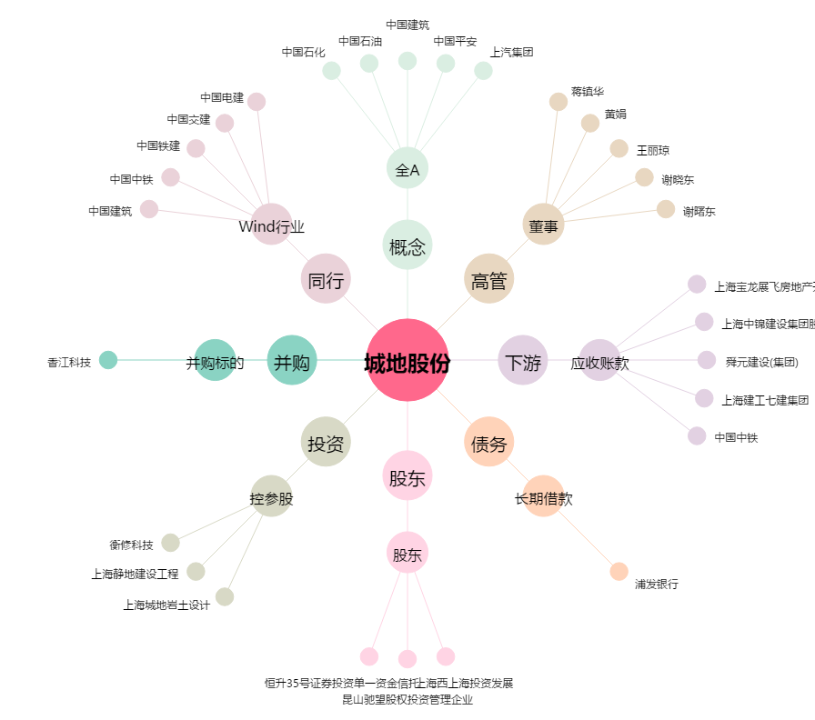
城地股份[603887.SH] - 关系概览图

